상품제안서
2026 글리캘린더(주문제작형) | 상품코드: S26148

 |  |  |  |  |  |  | 02-713-8555 | www.synergygift.co.kr
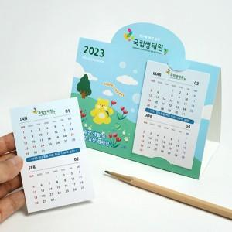 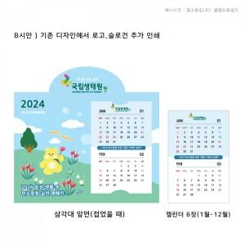 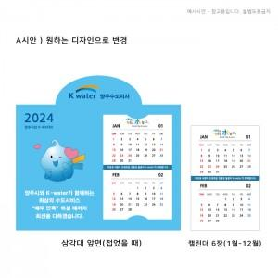

【상세/제작정보】 | <span style="font-size: 12pt;">삼각대 풀칼라/캘린더 장장마다 풀칼라</span>

【인쇄/포장옵션】 | 풀칼라 / OPP(비닐)

【공급단가】 | 수량 | 1,000~ | 2,000~ | 3,000~ | 5,000~ | 10,000~
*VAT별도 | 단가 | 980원 | 900원 | 830원 | 755원 | 685원

【상품 URL】 | https://www.synergygift.co.kr:443/src/goods_detail.php?gdno=26148

